1_商品マスタ一覧表示機能_エビデンス
機能名 |  | 機能名（詳細） |  | ドキュメント名 | 作成日 | 作成者 | 更新日 | 更新者
マスタメンテナンス |  | 商品マスタ一覧表示機能 |  | 単体テスト結果件結果報告書(エビデンス) | 2024-11-21 | ジョン

①画面イメージを確認する。

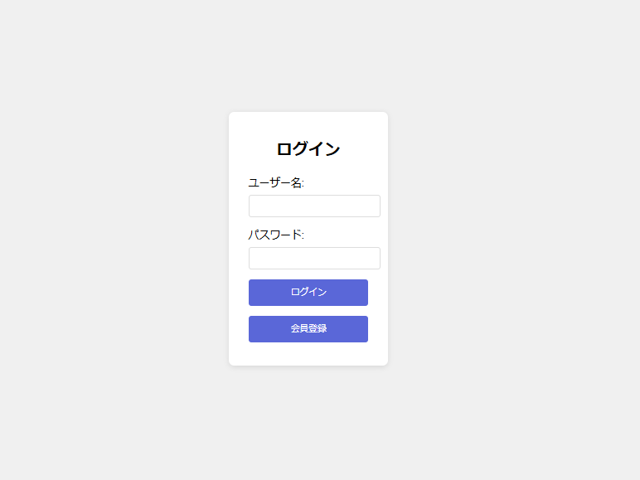

押下

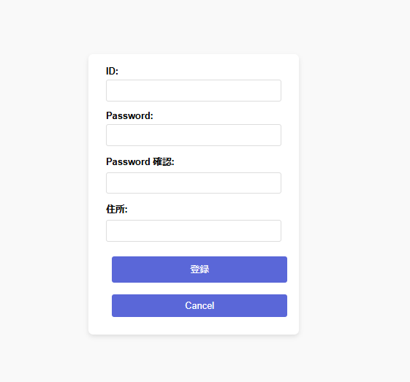

＞＞問題なく遷移しましたのでOK

②「新規登録」ボタン押下後の挙動を確認する。

No | 項目名 |  | 入力チェック内容 |  |  |  |  | 結果
1 | ID |  | 未入力の場合、エラーとする。
2 | ID |  | 最大桁数(100桁)を超える場合、エラーとする。
3 | pasword |  | 未入力の場合、エラーとする。
4 | password |  | パスワードが最初8文字以下や特殊英数字以外の場合、エラーとする。
5 | password確認 |  | 未入力の場合、エラーとする。
6 | password確認 |  | パスワードの確認がパスワードと異なる場合、エラーとする。
7 | 住所 |  | 未入力の場合、エラーとする。
8 | 住所 |  | 最大桁数(100桁)を超える場合、エラーとする。

2-1IDが未入力の場合、エラーとする。

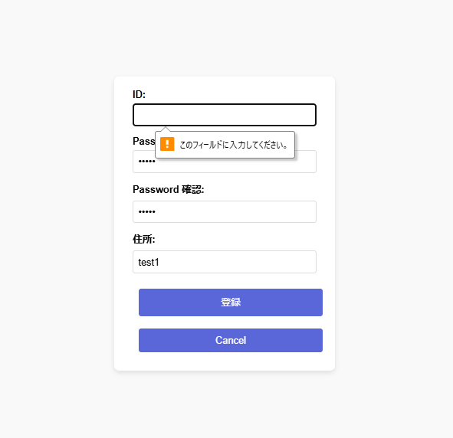

＞＞OK

2-2IDが最大桁数(10桁)を超える場合、エラーとする。
12345678901

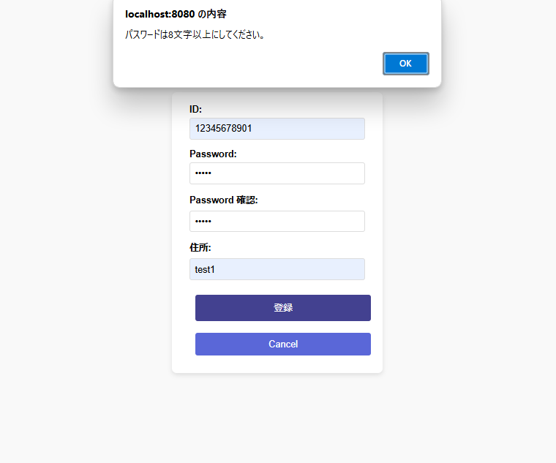

2-3passwordが未入力の場合、エラーとする。

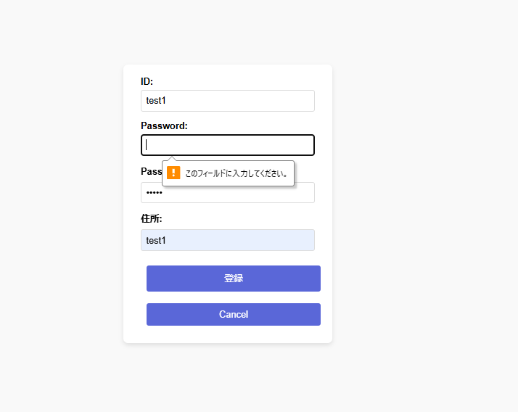

2-4passwordが英数字以外の場合、エラーとする。
!test1
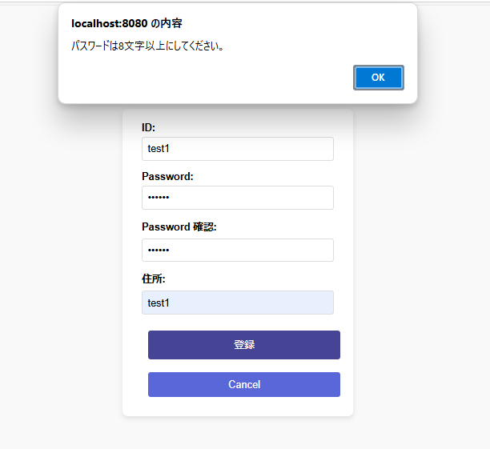

2-5パスワード確認が未入力の場合、エラーとする。

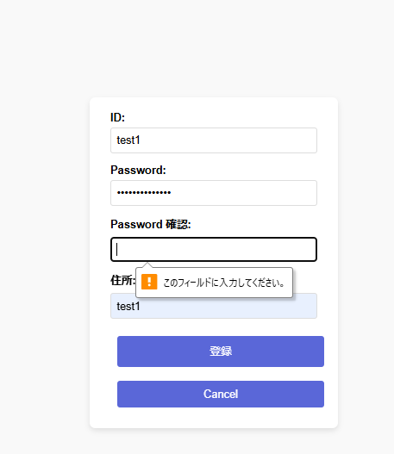

＞＞OK

2-6パスワードの確認がパスワードと異なる場合、エラーとする。
!test1
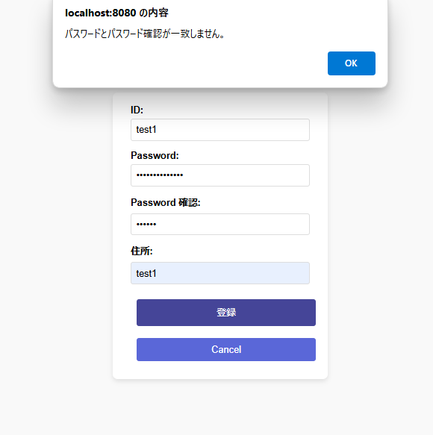

＞＞OK

2-7住所が未入力の場合、エラーとする。

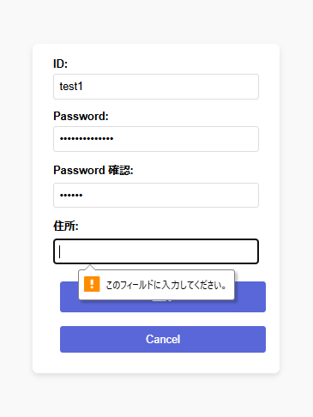

2-8住所が最大桁数(100桁)を超える場合、エラーとする。
12345678901234567890123456789012345678901234567890123456789012345678901234567890123456789012345678901

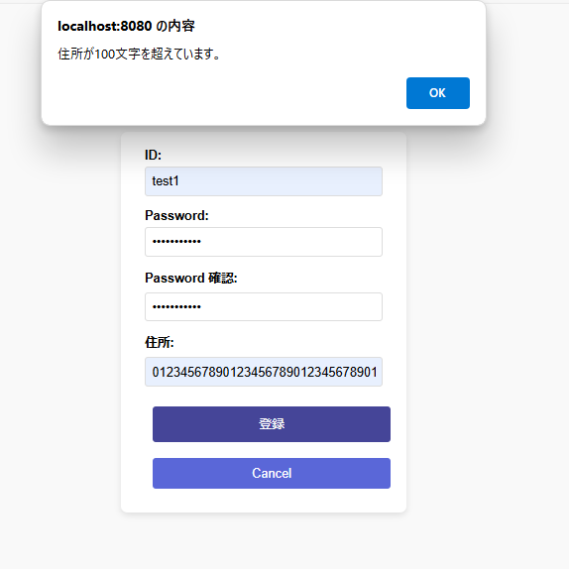

＞＞OK

